Planning Poker
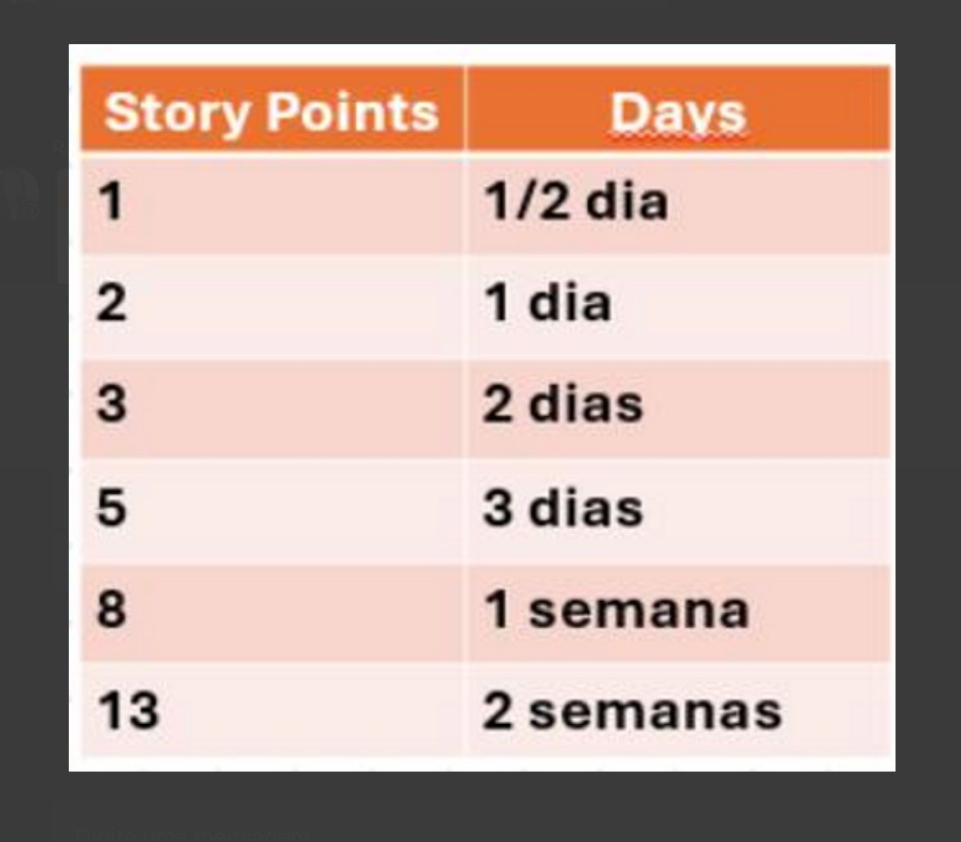
Planning Poker (estimativa de esforço por pacote da EAP)

ID | Pacote de trabalho | Rodada | João Vicente | Lucas | Daniel | Karine | Bruno | Ana Laura | Consenso
1.1 | Documento de Visão e Plano de Projeto | 1 | 2 | 8 | 3 | 3 | 3 | 2 | 5
1.2 | Mapeamento e Análise de Riscos | 1 | 5 | 5 | 2 | 8 | 5 | 5 | 5
1.3 | Planning Poker | 1 | 1 | 2 | 1 | 5 | 2 | 3 | 1
1.4 | Orçamento e Cronograma (Gantt) | 1 | 3 | 3 | 8 | 8 | 5 | 3 | 5
1.5 | Monitoramento e Controle (Burndown e EVM) | 1 | 5 | 5 | 3 | 3 | 8 | 3 | 3
2.1 | Levantamento de Requisitos (RF/RNF) | 1 | 5 | 5 | 8 | 5 | 5 | 8 | 5
2.2 | Protótipo de Alta Fidelidade no Figma (v1) | 1 | 8 | 13 | 8 | 1 | 13 | 8 | 8
2.3 | Validação dos Fluxos (Busca, Log, Perfil) | 1 | 3 | 8 | 2 | 5 | 3 | 5 | 3
3.1 | Repositório GitHub sob Licença MIT | 1 | 2 | 2 | 1 | 1 | 1 | 1 | 1
3.2 | Estratégia de Branches | 1 | 1 | 5 | 1 | 1 | 1 | 1 | 1
3.3 | Ambiente de Desenvolvimento e Ferramentas | 2 | 1 | 2 | 1 | 1 | 2 | 1 | 1
3.4 | Modelagem do Banco de Dados | 2 | 3 | 3 | 8 | 3 | 3 | 5 | 5
3.5 | Configuração de Deploy e Hospedagem | 2 | 2 | 5 | 3 | 5 | 3 | 3 | 3
4.1 | Integração com API Externa + cache | 2 | 5 | 5 | 8 | 3 | 3 | 5 | 5
4.2 | Mecanismo de Busca (álbuns, faixas, artistas) | 2 | 3 | 5 | 8 | 5 | 5 | 3 | 5
4.3 | Tela de Detalhes da Obra | 2 | 5 | 8 | 5 | 5 | 5 | 5 | 5
5.1 | Cadastro e Autenticação (login/logout) | 2 | 8 | 13 | 5 | 8 | 8 | 8 | 8
5.2 | Perfil de Usuário (ver, editar, favoritos) | 2 | 8 | 13 | 8 | 5 | 8 | 8 | 8
5.3 | Registro de Escuta (Log) com data | 2 | 3 | 8 | 8 | 3 | 8 | 5 | 5
5.4 | Atribuição de Notas e Resenhas | 2 | 5 | 5 | 5 | 8 | 8 | 5 | 5
6.1 | Criar, Editar e Exibir Listas Temáticas | 3 | 5 | 5 | 8 | 5 | 8 | 5 | 5
6.2 | Feed Social e Mecanismo de Seguir | 3 | 8 | 5 | 13 | 13 | 13 | 8 | 13
6.3 | Interação (Curtir e Comentar) | 3 | 5 | 8 | 8 | 5 | 8 | 5 | 8
7.1 | Testes de Integração da API | 3 | 3 | 2 | 5 | 5 | 2 | 5 | 5
7.2 | Testes Funcionais das Regras | 3 | 5 | 5 | 3 | 3 | 8 | 8 | 5
7.3 | Ajustes de Usabilidade | 3 | 5 | 5 | 5 | 3 | 8 | 5 | 5
7.4 | Preparação de Artefatos e Apresentações | 1 | 3 | 5 | 3 | 2 | 5 | 3 | 3
7.5 | Consolidação Final e Entrega | 3 | 1 | 1 | 1 | 1 | 1 | 1 | 1

Burndown
Burndown da Iteração

Rodada 1

Esforço total: | 40.0 |  | Duração (dias): | 19

Burndown da Iteração
Dia | Esforço restante IDEAL | Esforço restante REAL
0 | 40.0 | 40.0
5 | 29.5 | 40.0
10 | 18.9 | 32.0
15 | 8.4 | 28.0
19 | 0.0 | 0.0

